问题
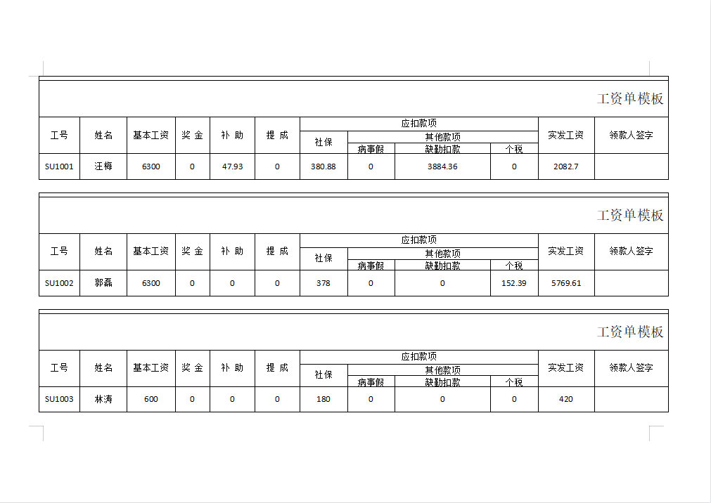
 |  | 课后小练习

任务：
 | 利用工资条模板和薪资数据创建工资单，每页打印三份工资单，完成效果如下图所示。

